Типовой расчёт
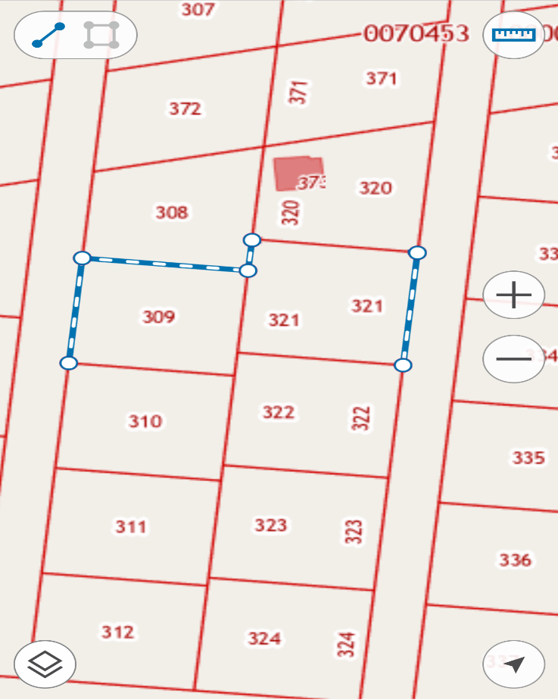
Смета на строительство забора из металло конструкции:

Длинна забора |  | 83 | м.
 |  |  |  | Цена
Столб 60х60х3000 |  | 42 | шт. | 27,090.00 ₽
Столб 80х80х3000 |  | 0 | шт. | 0.00 ₽
Заглушки 60х60 |  | 42 | шт. | 0.00 ₽
Заглушки 80х80 |  | 0 | шт. | 0.00 ₽
Профиль 20х40 |  | 166 | метров | 12,948.00 ₽
Профильный лист |  | 83 | штук | 41,002.00 ₽
Щебень (Фракция 20*40) |  | 15 | мешков | 5,250.00 ₽
Саморезы для профильного листа |  | 830 | шт. | 810.00 ₽
Комплект ворот с калиткой |  | 1 | шт. | 7,260.00 ₽

 | Стоимость материала: |  |  | 94,360.00 ₽
 | Стоимость работы: |  |  | 29,050.00 ₽

 | Итого: |  |  | 123,410.00

